Estadísticas
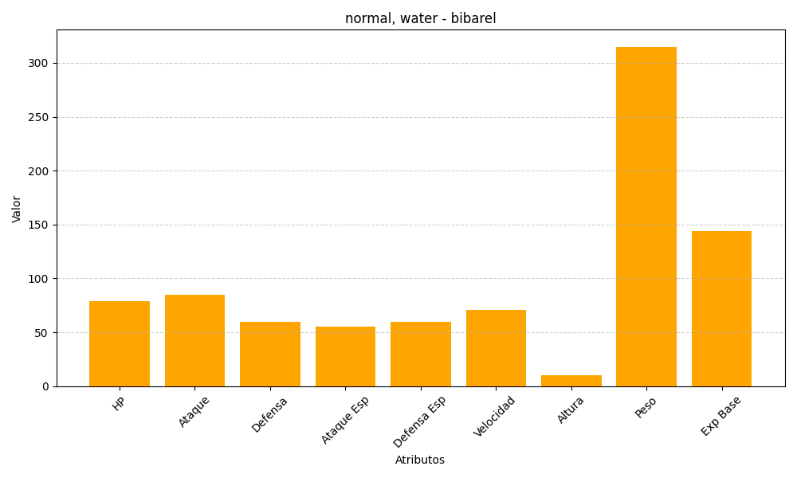
ID | Nombre | Tipo | HP | Ataque | Defensa | Ataque Especial | Defensa Especial | Velocidad | Altura | Peso | Experiencia Base
400 | bibarel | normal, water | 79 | 85 | 60 | 55 | 60 | 71 | 10 | 315 | 144

